关系图
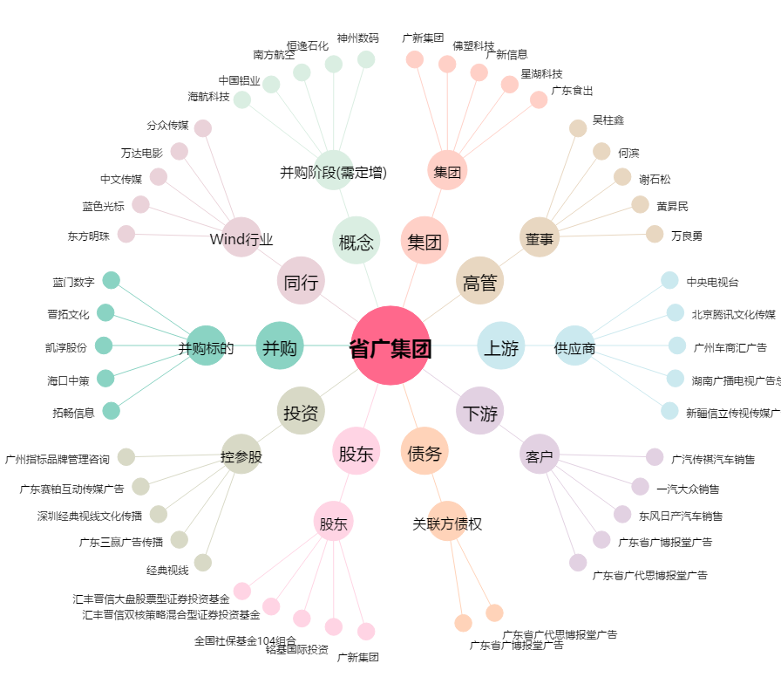
省广集团[002400.SZ] - 关系概览图

